Sheet10
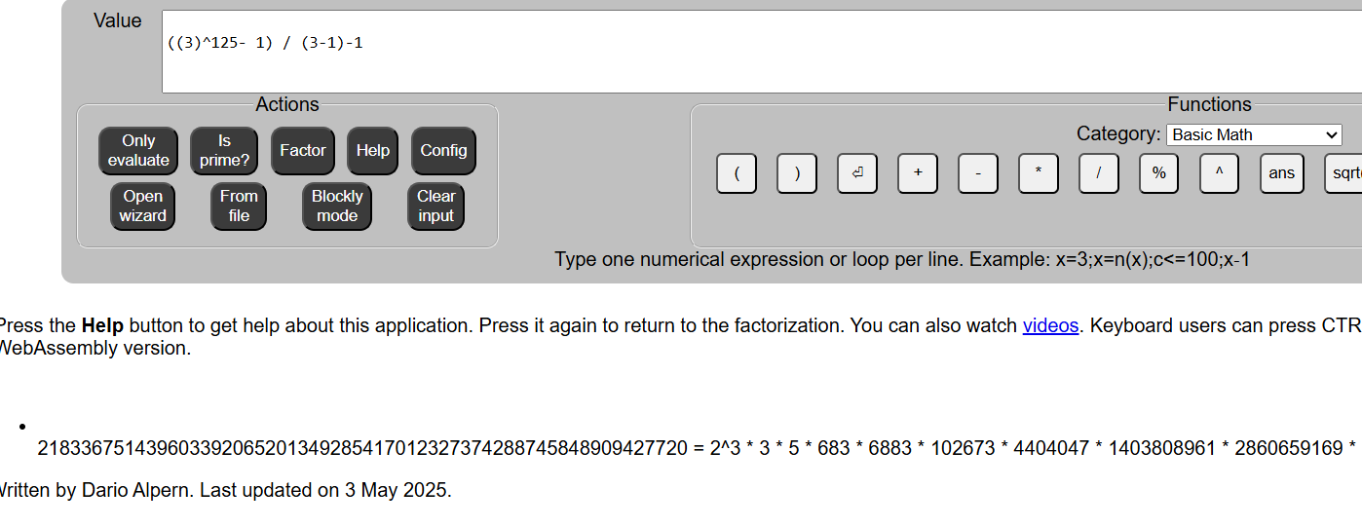
 |  | 3

1091 | ((3)^1091 - 1) / (3-1); | p | 1091 | 2183
1367 | ((3)^1367 - 1) / (3-1); | p | 1367 | 2735

Notas
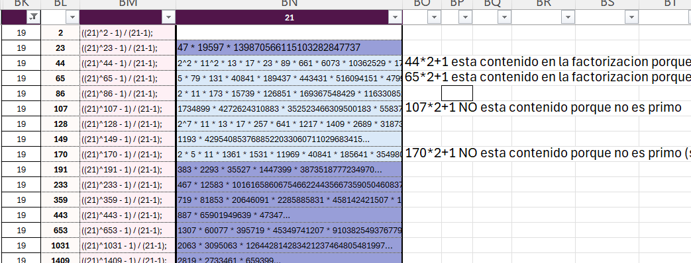
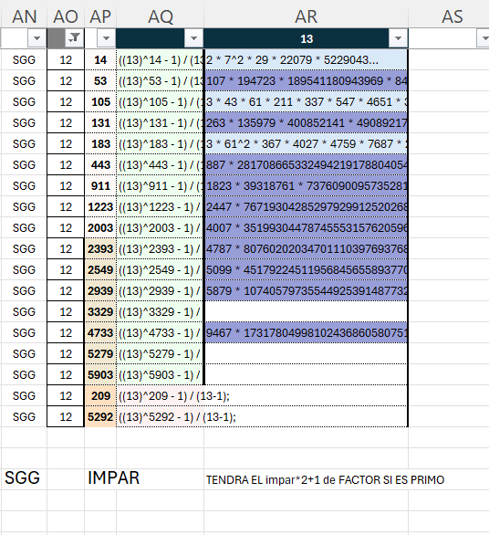

6 |  |  |  |  |  |  |  |  | No 4
SG |  |  |  |  |  |  |  |  |  |  | NO SG |  |  |  |  |  |  | Factor |  |  |  | Divided
1 | 3 |  |  |  |  |  |  |  |  |  | 2 | 3 | 7 |  |  |  |  | 2 | 3 |  |  | 2 | 3

7 |  |  |  |  |  |  |  |  | No 4
SG |  |  |  |  |  |  |  |  |  |  | NO SG |  |  |  |  |  |  | Factor |  |  |  | Divided
1 | 5 | 6 |  |  |  |  |  |  |  |  | 2 | 3 | 7 |  |  |  |  | 2 | 3 |  |  | 2 | 3
233 | 11 | 281 |  |  |  |  |  |  |  |  | 5 | 11 |  |  |  |  |  | 0 | 1123 |  |  | 0 | 102
1013 | 89 | 359 |  |  |  |  |  |  |  |  | 89 | 53 |  |  |  |  |  | 1805633 | 8269 |  |  | 20288 | 156
1481 | 1103 | 593 |  |  |  |  |  |  |  |  | 131 | 179 |  |  |  |  |  | p | 41887 |  |  |  | 234
1559 | 2039 | 1451 |  |  |  |  |  |  |  |  | 173 | 431 |  |  |  |  |  | np | np
 |  |  |  |  |  |  |  |  |  |  | 509 | 641 |  |  |  |  |  | 6450049 | 35897 |  |  | 12672 | 56
 |  |  |  |  |  |  |  |  |  |  | 593 | 683 |  |  |  |  |  | 18875191 | 6298826803 |  |  | 31830 | 9222294
 |  |  |  |  |  |  |  |  |  |  | 719 | 809 |  |  |  |  |  | 17257 | np |  |  | 24
 |  |  |  |  |  |  |  |  |  |  | 761 | 1019 |  |  |  |  |  | 182641 | 85597 |  |  | 240 | 84
 |  |  |  |  |  |  |  |  |  |  | 1013 | 1103 |  |  |  |  |  | 39083567 | 16236161 |  |  | 38582 | 14720
 |  |  |  |  |  |  |  |  |  |  | 1223 | 1229 |  |  |  |  |  | 61151 | 127817 |  |  | 50 | 104
 |  |  |  |  |  |  |  |  |  |  | 1559 | 1439 |  |  |  |  |  | 215143 | 6184957267 |  |  | 138 | 4298094
 |  |  |  |  |  |  |  |  |  |  | 1601 | 1481 |  |  |  |  |  | 7736033 | 6095797 |  |  | 4832 | 4116
 |  |  |  |  |  |  |  |  |  |  | 1811 | 1733 |  |  |  |  |  | 10867 | np |  |  | 6
 |  |  |  |  |  |  |  |  |  |  | 2063 | 1901 |  |  |  |  |  | np | 450348097631 |  |  |  | 236900630
 |  |  |  |  |  |  |  |  |  |  | 2273 | 2069 |  |  |  |  |  | np | 211039 |  |  |  | 102
 |  |  |  |  |  |  |  |  |  |  | 2399 | 2699 |  |  |  |  |  | 4030321 | np |  |  | 1680
 |  |  |  |  |  |  |  |  |  |  | 2693 | 2741 |  |  |  |  |  | 70019 | np |  |  | 26
 |  |  |  |  |  |  |  |  |  |  | 2819 | 3329 |  |  |  |  |  | 72459577 | 346217 |  |  | 25704 | 104
 |  |  |  |  |  |  |  |  |  |  | 2903 | 3413 |  |  |  |  |  | 17419 | 1911281 |  |  | 6 | 560
 |  |  |  |  |  |  |  |  |  |  | 3449 | 3539 |  |  |  |  |  | 3049177441099 | 63703 |  |  | 884075802 | 18
 |  |  |  |  |  |  |  |  |  |  | 3491 | 3623 |  |  |  |  |  | 282572417957 | 72461 |  |  | 80943116 | 20
 |  |  |  |  |  |  |  |  |  |  | 3911 | 4211 |  |  |  |  |  | 38847478037 | np |  |  | 9932876
 |  |  |  |  |  |  |  |  |  |  | 4373 | 5051 |  |  |  |  |  | 289938647 | 939487 |  |  | 66302 | 186
 |  |  |  |  |  |  |  |  |  |  | 4793 | 5303 |  |  |  |  |  | 5725871176001 | 1187873 |  |  | 1194632000 | 224
 |  |  |  |  |  |  |  |  |  |  | 4919 | 5639 |  |  |  |  |  | 8126189 | 7511149 |  |  | 1652 | 1332
 |  |  |  |  |  |  |  |  |  |  | 5003 | 5849 |  |  |  |  |  | 1754952341 | np |  |  | 350780
 |  |  |  |  |  |  |  |  |  |  | 5171

11 |  |  |  |  |  |  |  |  | No 6
SG |  |  |  |  |  |  |  |  |  |  | NO SG
1 | 3 | 2 | 5 | 8 | SURPRISING THIS -3 progression |  |  |  |  |  | 11 | 4 | 7 | 9 | 10
 |  |  |  |  | But why the 1

13 |  |  |  |  |  |  |  |  | No 7
SG |  |  |  |  |  |  |  |  |  |  | NO SG |  |  |  |  |  |  |  |  |  | Divided
1 | 2 | 5 | 9 | 12 | 13 |  |  |  |  |  | 4 | 6 | 8 | 10 | 11 | 3 |  |  |  |  | 4 | 6 | 8 | 10 | 11 | 3
233 | 11 | 281 | 173 | 53 | 26 |  |  |  |  |  | 113 | 293 | 5 | 3 | 2 | 23 |  |  |  |  | 14 | 914 | 0 | 0 | 0 | 60
1013 | 89 | 359 | 251 | 131 | 39 |  |  |  |  |  | 191 | 683 | 83 | 29 | 41 | 179 |  |  |  |  | 19238178 | 36474 | 150 | 68 | 0 | 379967648
1481 | 1103 | 593 | 641 | 443 | 65 |  |  |  |  |  | 659 | 761 | 239 | 419 | 431 | 491 |  |  |  |  | 170 | 6 | 12817808 | 8374790 | 3726
1559 | 2039 | 1451 | 719 | 911 |  |  |  |  |  |  | 1049 | 1229 | 1019 | 653 | 509 | 1583 |  |  |  |  | 560 | 600372 | 0 | 950 | 8 | 79284
2339 | 2273 | 2543 | 953 | 1223 |  |  |  |  |  |  | 1439 | 1931 | 1409 | 809 | 743 | 1973 |  |  |  |  | 2022 | 18 | 26025105377884 | 8 |  | 14310
2963 | 2351 | 2699 | 1031 | 2003 |  |  |  |  |  |  | 2063 | 2399 | 2969 | 1511 | 1289 | 2129 |  |  |  |  | 6 | 217983900 | 0 | 72 | 92 | 1988304
3821 | 2741 | 5039 | 1499 | 2393 |  |  |  |  |  |  | 2141 | 3023 | 3359 | 1901 | 1601 | 2753 |  |  |  |  | 20 | 6764 | 0 | 353340 | 16838388 | 1595606
4211 | 2819 | 5741 | 1733 | 2549 |  |  |  |  |  |  | 3389 | 3413 | 3593 | 3539 | 2069 | 3299 |  |  |  |  |  | 6 | 72 | 0 | 4614822 | 8
5303 | 3911 |  | 1811 | 2939 |  |  |  |  |  |  | 3623 | 3491 | 4373 | 3851 | 2459 | 4391 |  |  |  |  | -0.00027601435275 | 6 |  | 8 | 30 | 53768
5849 | 5003 |  | 1889 | 3329 |  |  |  |  |  |  | 3779 | 3803 | 4919 | 4943 | 2693 | 5171 |  |  |  |  | -0.00026462026991 | 56 | 12 | 4590 |  | 246
 | 5081 |  | 2903 | 4733 |  |  |  |  |  |  | 4481 | 4271 | 5231 | 5333 | 3863 | 5639 |  |  |  |  | -0.00022316447222 | 0 | 272 | 98535416 | 0 | 18
 |  |  | 3449 | 5279 |  |  |  |  |  |  | 4793 | 4349 |  |  | 4019 |  |  |  |  |  | 6 | 0 | 0 | 0 | 0 | 0
 |  |  | 3761 | 5903 |  |  |  |  |  |  | 4871 | 5051 |  |  | 4409 |  |  |  |  |  | -0.00020529665366 | 0 | 0 | 0 | 0 | 0
 |  |  | 4073 |  |  |  |  |  |  |  |  | 5441 |  |  | 5501 |  |  |  |  |  | 0 | 6 | 0 | 0 | 0 | 0
 |  |  | 5399 |  |  |  |  |  |  |  |  |  |  |  |  |  |  |  |  |  | 0 | 0 | 0 | 0 | 0 | 0
 |  |  | 5711

17 |  |  |  |  |  |  |  |  | No 9
SG |  |  |  |  |  |  |  |  |  |  | NO SG
1 | 5 | 7 | 8 | 10 | 11 | 13 | 17 |  |  |  | 2 | 3 | 4 | 6 | 12 | 14 | 15 | 16
509 | 29 | 809 | 179 | 41 | 23 | 89 | 17 |  |  |  | 83 | 1289 | 251 | 11 | 5 | 3 | 2 | 239
1019 | 131 | 911 | 281 | 653 | 431 | 191 | 34 |  |  |  | 491 | 1901 | 659 | 113 | 719 | 173 | 53 | 443
1223 | 233 | 1013 | 1811 | 2693 | 1451 | 293 | 51 |  |  |  | 593 | 2003 | 761 | 419 | 1229 | 683 | 359 | 953
1733 | 641 | 1931 | 3851 | 4019 | 2063 | 2129 | 68 |  |  |  | 1103 | 2819 | 2393 | 1031 | 2351 | 1499 | 1481 | 1973
2039 | 743 | 2339 | 4871 | 4733 | 3389 | 2741 | 85 |  |  |  | 1409 | 3023 | 2699 | 1439 | 2963 | 1601 | 1583 | 3299
2141 | 1049 | 2543 | 5279 | 5039 | 3491 | 3761 | 102 |  |  |  | 1511 | 3329 | 2903 | 2459 | 3779 | 3539 | 1889 | 3911
2549 | 1559 | 3359 |  |  | 3593 | 3863 | 119 |  |  |  | 2939 | 4349 | 3413 | 2969 | 4391 | 5171 | 2399 | 5441
2753 | 2069 | 4073 |  |  | 4409 | 4271 | 136 |  |  |  | 3449 |  | 3821 |  | 5003 |  | 3623 | 5849
4793 | 2273 | 4481 |  |  | 4919 | 4373 | 153 |  |  |  | 5081 |  | 4943 |  |  |  | 5051
5303 | 3803 | 5399 |  |  |  | 5903 | 170
5711 | 4211 | 5501 |  |  |  |  | 187
 | 5231
 | 5333
 | 5639
 | 5741

19 |  |  |  |  |  |  |  |  | No 10
SG |  |  |  |  |  |  |  |  |  |  | NO SG
1 | 3 | 4 | 5 | 6 | 9 | 12 | 13 | 18 |  |  | 2 | 7 | 8 | 11 | 14 | 15 | 16 | 17 | 19
113 | 491 | 53 | 641 | 89 | 29 | 83 | 443 | 191 |  |  | 131 | 1019 | 11 | 179 | 5 | 23 | 3 | 2 | 19p
683 | 719 | 281 | 1439 | 431 | 1511 | 653 | 1013 | 419 |  |  | 359 | 1931 | 239 | 293 | 233 | 251 | 41 | 173
911 | 1289 | 509 | 2351 | 659 | 3449 | 1223 | 1583 | 761 |  |  | 1499 | 2273 | 809 | 1889 | 1031 | 593 | 953 | 743
1481 | 1973 | 2903 | 2693 | 1229 | 4019 | 1451 | 1811 | 1103 |  |  | 2069 | 3299 | 2063 | 2003 | 1601 | 1049 | 1409 | 2339
2393 | 2543 | 3359 | 3491 | 2141 | 5501 | 2819 | 2039 | 1559 |  |  | 2753 | 3413 | 5711 | 2459 | 2399 | 1733 | 2549 | 3023
2963 | 3911 | 4271 |  | 2939 |  | 3389 | 3863 | 1901 |  |  | 3779 | 4211 |  | 5081 | 2741 | 3329 | 3803 | 3593
3761 | 4481 | 5639 |  | 3623 |  | 4073 | 5003 | 2129 |  |  | 4349 |  |  |  | 2969 | 5039 | 4373 | 3821
 | 5051 |  |  | 3851 |  | 4871 | 5231 | 2699 |  |  | 4919 |  |  |  | 3539 |  | 4943 | 4391
 | 5279 |  |  | 5333 |  | 5441 |  | 4409 |  |  |  |  |  |  | 4793 |  | 5171 | 4733
 | 5849 |  |  |  |  |  |  |  |  |  |  |  |  |  |  |  | 5399 | 5303
 |  |  |  |  |  |  |  |  |  |  |  |  |  |  |  |  | 5741

21
SG |  |  |  |  |  |  |  |  |  |  | NO SG
1 | 13 |  |  |  |  |  |  | 19 |  |  | 10 | 16

23 |  |  |  |  |  |  |  |  |  |  |  |  |  | Chequear 12 (11)
SG |  |  |  |  |  |  |  |  |  |  |  |  |  |  |  | NO SG |  |  |  |  |  |  | small factors
1 | 2 | 5 | 7 | 13 | 14 | 15 | 16 | 18 | 20 | 21 |  |  |  |  |  | 3 | 4 | 6 | 8 | 9 | 10 | 11 | 17 | 19 | 22 | 23
1103 | 113 | 41 | 131 | 953 | 239 | 491 | 53 | 5 | 3 | 2 |  |  |  |  |  | 89 | 1031 | 293 | 659 | 83 | 1439 | 173 | 29 | 809 | 1013 | 23
1931 | 251 | 179 | 683 | 1229 | 653 | 1733 | 191 | 281 | 233 | 761 |  |  |  |  |  | 641 | 1583 | 431 | 1901 | 359 | 2129 | 3623 | 443 | 1223 | 1289 | 46
2069 | 2459 | 593 | 1511 | 3023 | 1481 | 2699 | 743 | 419 | 509 | 1451 |  |  |  |  |  | 3539 | 2273 | 1811 | 2039 | 911 | 2543 | 3761 | 719 | 1499 | 2393 | 69
3449 | 4391 | 1559 | 2063 | 3299 | 3413 | 3389 | 1019 | 2351 | 1889 | 2003 |  |  |  |  |  | 4919 | 2549 | 3329 | 5903 | 1049 | 2819 | 5003 | 1409 | 2741 | 3359 | 92
3863 | 4943 | 1973 | 2339 | 3851 | 4793 | 3803 | 2399 | 2903 | 3821 | 2141 |  |  |  |  |  | 5333 | 2963 | 4019 |  | 1601 | 5303 | 5279 |  | 5501 | 3911 | 115
 | 5081 | 2939 | 2753 | 5231 |  |  | 3779 | 3593 | 4373 | 2693 |  |  |  |  |  |  | 4481 | 5399 |  | 5051 | 5441 |  |  | 5639 |  | 138
 |  | 3491 | 4271 |  |  |  | 5711 |  |  | 2969 |  |  |  |  |  |  | 5171 |  |  | 5741 |  |  |  |  |  | 161
 |  | 4733 | 4409 |  |  |  | 5849 |  |  | 4073 |  |  |  |  |  |  |  |  |  |  |  |  |  |  |  | 184
 |  | 4871 |  |  |  |  |  |  |  | 4211
 |  |  |  |  |  |  |  |  |  | 4349
 |  |  |  |  |  |  |  |  |  | 5039

29 |  |  |  |  |  |  |  |  |  |  |  |  |  | No 15
SG |  |  |  |  |  |  |  |  |  |  |  |  |  |  |  | NO SG
1 | 3 | 4 | 5 | 7 | 12 | 13 | 17 | 18 | 23 | 25 | 26 | 27 | 29 |  |  | 2 | 6 | 8 | 9 | 10 | 11 | 14 | 16 | 19 | 20 | 21 | 22 | 24 | 28
173 | 113 | 83 | 53 | 1559 | 191 | 509 | 41 | 11 | 1601 | 1019 | 3 | 2 | 29 |  |  | 491 | 23 | 659 | 281 | 251 | 743 | 131 | 419 | 2069 | 2039 | 443 | 239 | 5 | 233
4349 | 809 | 431 | 2141 | 1733 | 1409 | 683 | 911 | 359 | 2819 | 1889 | 293 | 89 |  |  |  | 1013 | 719 | 2399 | 1499 | 2339 | 1439 | 653 | 593 | 2939 | 3779 | 4271 | 761 | 179 | 1103
4871 | 2549 | 953 | 3359 | 3299 | 1583 | 1031 | 2129 | 1229 | 3863 | 2063 | 641 | 1481 |  |  |  | 2753 | 2459 |  | 2543 |  | 4919 | 2393 | 1289 |  | 5171 | 4793 | 3023 | 1049 | 1451
5741 | 3593 | 2693 |  | 3821 | 1931 | 1901 | 4391 | 2273 | 4211 | 3803 | 1511 | 2003 |  |  |  | 3449 | 3329 |  | 3413 |  | 5441 | 2741 | 1811 |  |  |  |  | 1223 | 1973
 | 5333 | 3389 |  | 5039 | 4019 | 5903 |  | 2969 | 4733 |  | 2903 | 2351 |  |  |  | 3623 | 3851 |  | 3761 |  |  | 4481 | 4073 |  |  |  |  | 2963 | 3539
 |  | 3911 |  |  |  |  |  | 3491 | 5081 |  |  | 2699 |  |  |  | 5711 | 4373 |  | 5501 |  |  | 5003 | 4943 |  |  |  |  | 5051 | 4409
 |  | 5303 |  |  |  |  |  | 5231 |  |  |  |  |  |  |  |  |  |  | 5849 |  |  |  | 5639 |  |  |  |  | 5399 | 5279

